Ficha Técnica
 |  |  |  | 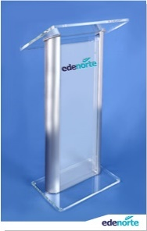

PLANILLA DE DATOS GARANTIZADOS

PODIUM |  |  |  | CÓDIGO | 2010125
 |  |  |  | FECHA REVISIÓN | 2019-10-24
 |  |  |  | ÁREA ESPECIALISTA: GERENCIA DE MERCADEO

DESCRIPCIÓN SAP: PODIUM
ITEM | DATOS | UNIDAD | PEDIDO |  | COMENTARIO
1 | Empresa proveedora | … | (*)
2 | Fabricante | … | (*)
3 | Marca | … | (*)
4 | Modelo | … | (*)
5 | País de origen | … | (*)
6 | Norma de fabricación y ensayos | … | N/A
7 | Embalaje | … | RACKS ANTI-SHOCK, COLOR NEGRO, CON MANGOS DE AGARRE
8 | Garantía |  | N/A
9 | Dimensiones
9.1 | Dimensiones Generales | … | Por lo extenso que es, favor de ver en imagen referencial
9.2 | Grosor del acrilico | mm | 12mm
9.3 | Tamaño del Logo | Pulgadas | 11.3" x 1.5"
10 | Material
10.1 | Material del podium | … | Acrilico
10.2 | Logo |  | Acrilico en Relieve
10.3 | Columnas |  | Acero Inoxidable
13.4 | Colores del Logo Edenorte | Pantone | A. Oscuro: 2758C | A. Claro: 312C
15 | Diseño de Podium |  | Según Arte Anexo (Ver Pestaña)
16 | Muestra del Artículo |  | Si, se requiere.
(*) A indicar por el oferente
(**) Timbrado en el material en alto o bajo relieve
 | 
 |  |  |  | Fecha de la oferta

 | Javier E. Liz H. |  |  | Nombre y firma del oferente
 | Diseñador Gráfico
COMENTARIOS:
1- Este material cumplirá con todas las indicaciones detalladas en la especificación técnica correspondiente. 2- En caso de haber una solicitud adicional por parte de La Distribuidora o que el Fabricante entienda deba entregar información adicional, para la correcta evaluación de la propuesta, se deberá hacer por escrito y anexado a esta planilla de Datos Garantizados.

Embalaje
PLANILLA DE DATOS GARANTIZADOS
ESPECIFICACIONES DE EMBALAJE
NOMBRE: | PODIUM | CÓDIGO: | 2010125

REQUERIMIENTOS PARA EL EMBALAJE:
1. Las cajas o método de empaque en las que sean embalados los materiales deben ser resistentes a las
manipulaciones, transporte, apilado y almacenamiento.
2. Las cajas o método de empaque no deben exceder el peso de 60 libras.
3. Los materiales deben venir paletizados y flejados.

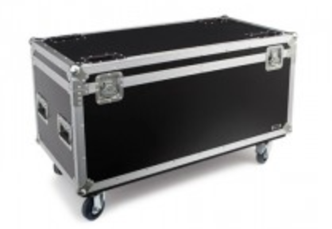
IMAGENES DE REFERENCIA:

Arte
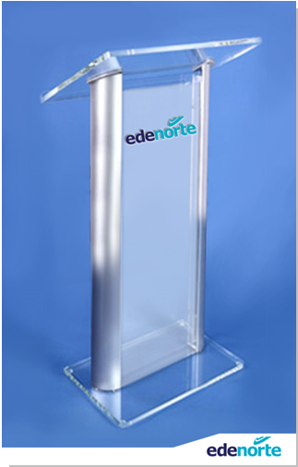 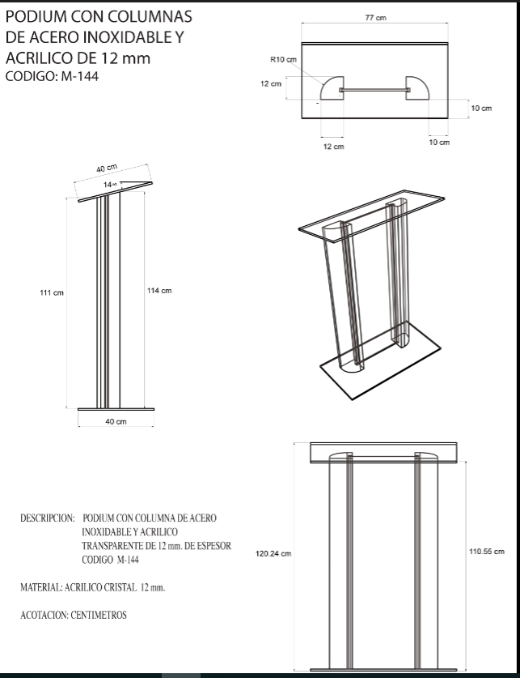
PLANILLA DE DATOS GARANTIZADOS
IMAGEN DE REFERENCIA
NOMBRE: | PODIUM | CÓDIGO: | 2010125

